Invullijst
Brams Collectibles — voorraadlijst
Vul de gele kolommen in. De foto in kolom B is een van de opnames uit die groep, zodat je ziet welk artikel bedoeld wordt.

Wat er van je gevraagd wordt
• Naam van het artikel — alleen waar "Zeker?" leeg is, of waar mijn omschrijving niet klopt.
• Aantal — hoeveel je er van dit artikel hebt. Niet het aantal foto's.
• Inkoop per stuk — wat je ervoor betaald hebt. Zonder dit getal weten we niet of er winst in zit.
• Verkoopprijs — wat je wilt vragen. Leeg laten mag; dan kijken we samen naar Cardmarket.

Groep | Foto | Foto's | Wat ik erin zie | Zeker? | Naam van het artikel | Aantal | Inkoop per stuk | Verkoopprijs | Opmerking
1 | 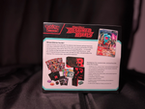 | 3 | Destined Rivals — achterkant
2 | 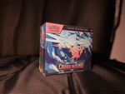 | 5 | Chaos Rising Elite Trainer Box | staat al in de winkel | Chaos Rising Elite Trainer Box
3 | 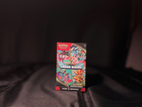 | 5 | Chaos Rising Booster Bundle | staat al in de winkel | Chaos Rising Booster Bundle
4 | 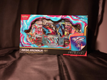 | 3 | Mega Greninja ex Premium Collection | staat al in de winkel | Mega Greninja ex Premium Collection
5 | 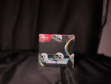 | 5 | Chaos Rising, donkere doos
6 | 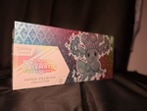 | 3 | Prismatic Evolutions Super Premium Collection
7 | 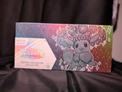 | 3 | Prismatic Evolutions Super Premium Collection
8 | 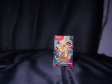 | 10 | Ascended Heroes, klein pakje
9 | 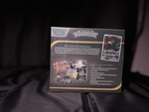 | 8 | achterkant van een doos
10 | 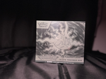 | 5 | Elite Trainer Box met zilveren legendary
11 | 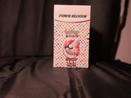 | 11 | Scarlet & Violet 151 Booster Bundle | staat al in de winkel | Scarlet & Violet 151 Booster Bundle
12 | 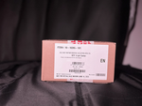 | 17 | kartonnen doos met label
13 | 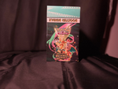 | 7 | Ascended Heroes Booster Bundle
14 | 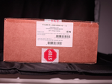 | 2 | verzenddoos
15 | 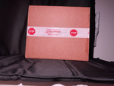 | 2 | verzenddoos, rood

Voorbeeld |  |  |  |  | Prismatic Evolutions Pokémon Center ETB | 3 | € 410.00 | € 599.00 | twee met acrylhoes, één zonder

Groep 6 en 7 lijken hetzelfde artikel van twee kanten. Is dat zo, zet dan bij groep 7 "zelfde als 6". Groep 12, 14 en 15 zijn kartonnen dozen — is dat een verzegelde case met meerdere stuks erin, of verpakkingsmateriaal?

